关系图
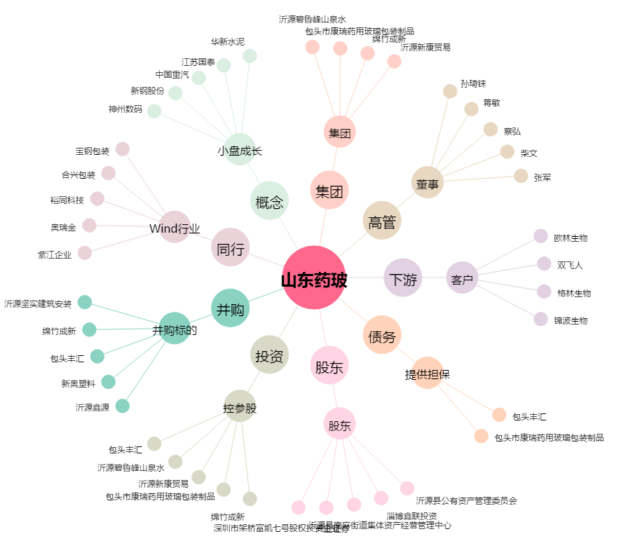
山东药玻[600529.SH] - 关系概览图

